상품제안서
크림 양장다이어리 밴드형 | 상품코드: S24524

 |  |  |  |  |  |  | 02-713-8555 | www.synergygift.co.kr
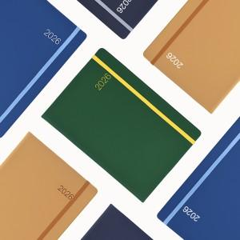

【상세/제작정보】 | 국내 자체제작 양장 다이어리

【인쇄/포장옵션】 | 금형비 / 포장불가능

【공급단가】 | 수량 | 100~ | 300~ | 500~ | 1,000~ | 3,000~
*VAT별도 | 심플25절 | 9,250원 | 8,780원 | 8,190원 | 7,630원 | 7,040원
 | 일반25절 | 9,620원 | 9,150원 | 8,420원 | 7,860원 | 7,270원

【상품 URL】 | https://www.synergygift.co.kr:443/src/goods_detail.php?gdno=24524

